Commentaires
Définitions :
Professionnel indépendant | Professionnel qualifié pour la réparation du type de véhicule concerné, sans qu'il ait à posséder des outils ou habilitations spécifiques au constructeur
Garage habilité | Capable de fournir des pièces spécifiques constructeur, dispose d'outils et d'une expertise spécifique sur le véhicule qui est nécessaire à sa réparation

Autres critères possibles :
Mise en place de fonds de garantie en cas de faillite d’un constructeur
Obligation légale de fournir un support logiciel pendant une durée minimale
Création de standards ouverts pour les systèmes embarqués
OS Européen pour les fonctions de sécurité du véhicule
Informations sur l'état de santé de la batterie

Méthode indice de réparabilité FR
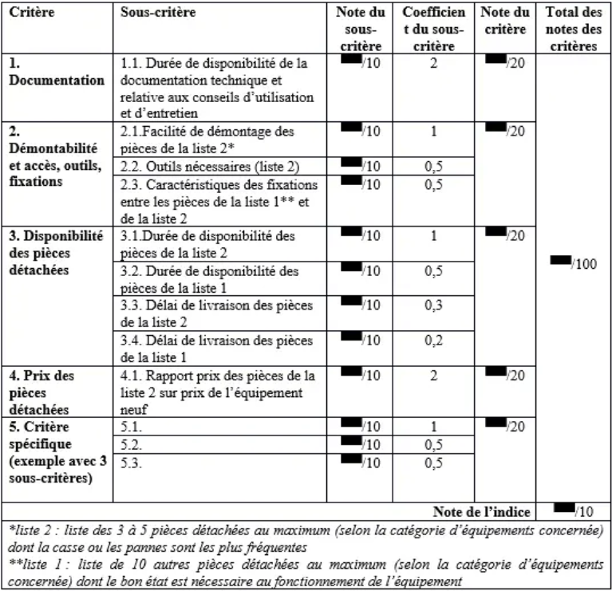

Grille de notation | Note | coefficient de durabilité
Minimum : | 0 | 0.5
Maximum : | 10 | 1.5

calculette nb de cycles batterie
durée de vie (en nb de cycles) | 1,000
capacité (en kWh) | 60
durée de vie (en kWh) | 60,000
conso. (en kWh/100km) | 17.0
durée de vie (en km) | 352,941

